메모
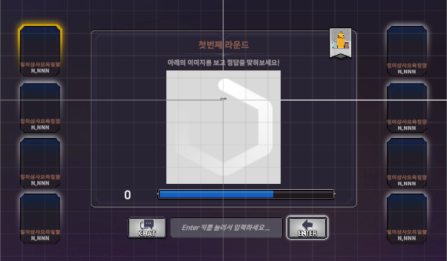
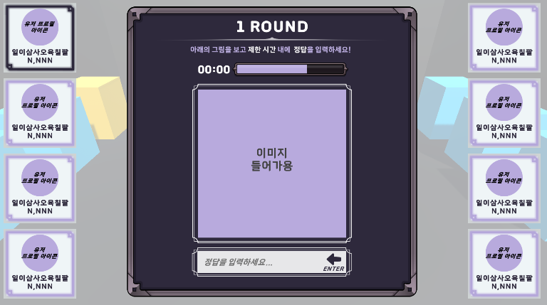

 | 810
 | 405

History
240510 | 유저 프로필 Width 사이즈 250 > 230 으로 교체
 | 유저 프로필 Height 사이즈 240 > 250 교체
 | 간격 조절

유저 프로필 위치 |  | Width | Height | 간격
 |  | 230 | 250 | 260

player | Pos X | Pos Y | player | Pos X | Pos Y
0 | -780 | 462 | 1 | 780 | 462 |  |  | 위치 | 에셋 이름 정리
2 |  | 202 | 3 |  | 202 |  |  | Sci-Fi | Frame_BannerFrame01_White
4 |  | -58 | 5 |  | -58 |  |  |  | Label_Label01_Green
6 |  | -318 | 7 |  | -318 |  |  |  | Label_Label01_White 2
 |  |  |  |  |  |  |  | Pro-CasualGame
Question Mark UI 위치 |  |  |  | 간격 | 262
왼쪽 | PosX | PosY | 오른쪽 | PosX | PosY | Rotation Z
Player00 | 162 | -122 | Player01 | -162 | -122 | 90 |  |  |  | 1
Player02 |  |  | Player03 |  |  | 90
Player04 |  |  | Player05 |  |  | 90
Player06 |  |  | Player07 |  |  | 90

글자 간격 |  |  | ㄴ
첫번째 |  |  | 32-126 영어
순서는 |  |  | 44032-55203 한글 범위
닉네임 |  |  | 12593-12643 한글 자모음
 |  |  | 8200-9900 특수문자
 |  |  | 32-126,44032-55203,12593-12643,8200-9900

frame_stageframe_05_s_blue.png |  |  |  | Frame_User Picture Frame 01_Navy 1
frame_stageframe_05_white2.png |  |  | FFBE00

UI 컬러 (1) : 파랑 + 분홍 |  |  | 강조 컬러 | FFBE00
 | #D69FFF |  | 보라색 컬러 | EBD1FF
 | #868FF9
 | #6780FF
 | #BFD4FF
 | #242449

UI 컬러 (2) : 보라
 | #753CE7
 | #E8B6F4
 | #977CF2
 | #191448
 | #E3E8F5

UI 컬러 (3) |  |  |  |  | #3F598C
 | #031819 |  |  |  | #5DA698
 | #042121 |  |  |  | #94B447
 | #00D67D |  |  |  | #CBE54E
 | #035D49 |  |  |  | #5D6E1E
 | #2BBA8F
 | #A2C3BC
 | #E8EDED
 |  |  |  | 텍스트 데코용 | Deco_Text |  | 85C8B5
 |  |  |  | Slider | Slider03_Frame |  | FFFFFF
 |  |  |  | Fill_Area | Slider03_FillArea |  | FFFFFF
 |  |  |  | Fill | Slider03_Fill_White |  | 45CEFF
 |  |  |  | 텍스트 강조 | <#color=00D67D></color> |  | 00D67D
 |  |  |  | 부가설명 |  |  | FFFFFF

